2.Use Case
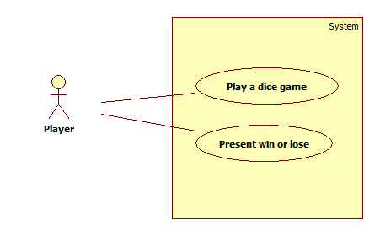

4.System Sequence Diagram
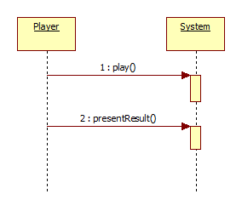

5.Domain Model
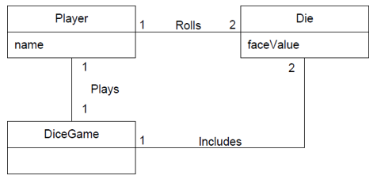
 | Domain | 설명
D1 | Player | DiceGame player
D2 | DiceGame | Handle the play request from a player.
D3 | Die | Die that returns the face vlue from 1 to 6.

6.Sequence Diagram
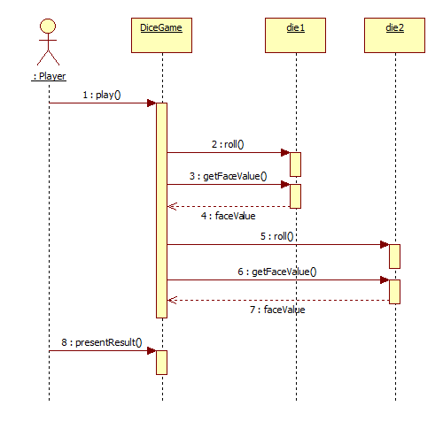

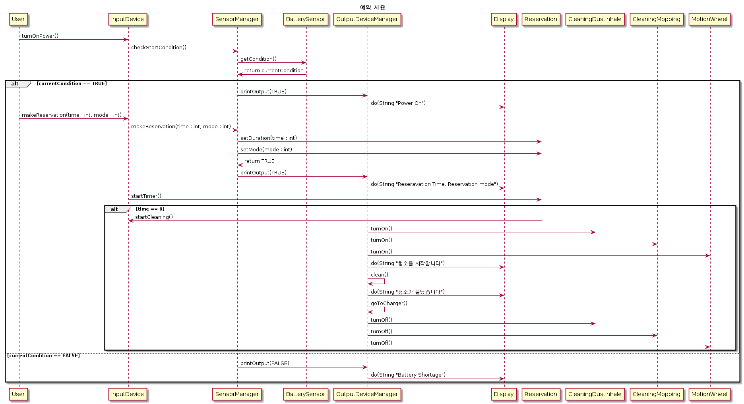

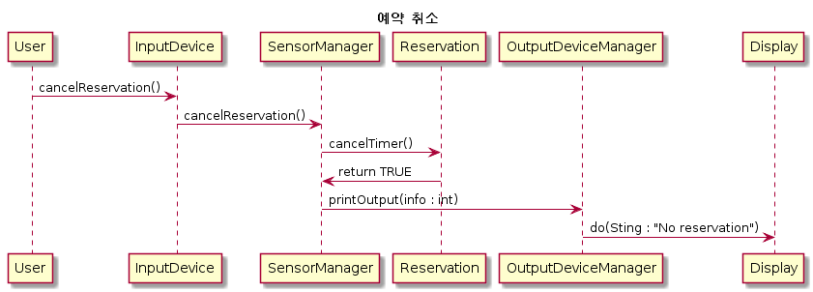

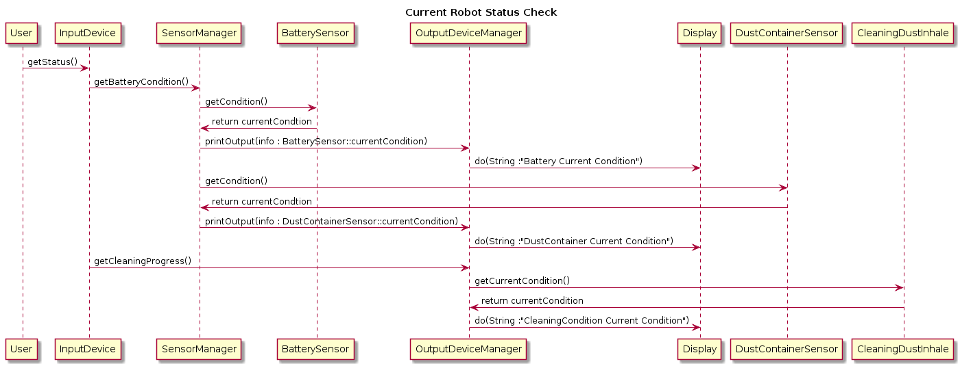

7.ClassDiagram


